売土地
１．土 地 |  |  | 社内管理項目 |  |  |  |  |  |  |  |  |  |  |  |  | 物件番号
～建築条件はございません。
お好きな工務店・ハウスメーカーで建築可能です～
 |  |  |  |  |  |  |  |  |  | 物件種目 | 売地 |  |  |  |  |  |  |  |  |  | 最適用途 |  |  | 住宅用地

 |  |  |  |  |  |  |  |  |  | 価格 | 総額 |  | 2,480.00 |  |  |  |  |  | 万円 |  | ㎡単価 |  |  |  |  |  |  | 万円

◆閑静な住宅街に位置しており、日当たり良好！
◆ＪＲ「魚住」駅まで徒歩１０分の立地
◆間口が約１５ｍ以上の広々とした土地、敷地面積：約４７坪
 |  |  |  |  |  |  |  |  |  | 所在地 | 明石市魚住町錦が丘1丁目15-14

 |  |  |  |  |  |  |  |  |  | 交通 | JR山陽本線 |  |  |  |  |  |  | 魚住 |  |  |  |  |  |  | 駅 | 徒歩 | 10 |  | 分

 |  |  |  |  |  |  |  |  |  |  |  |  |  |  | バス |  |  |  | 分 |  |  |  |  |  | 停 | 徒歩 |  |  | 分
【近隣施設】
 |  |  |  |  |  |  |  |  |  | 土地面積 (私道含まず) | 実測 |  | 155.68 |  |  |  |  | ㎡ |  | 地目 |  |  | 宅地

・錦が丘小学校まで約300ｍ(徒歩４分)
・魚住東中学校まで約1650ｍ(徒歩21分)
・錦が丘幼稚園まで約110ｍ（徒歩２分）
・コープ魚住店まで約690ｍ(徒歩9分)
・医療法人社団佳生会野木病院まで約580ｍ（徒歩8分）
・ローソン明石魚住町西岡店まで約650ｍ（徒歩9分）
・魚住郵便局まで約550ｍ(徒歩7分)
・錦が丘中央公園まで約250ｍ(徒歩４分)
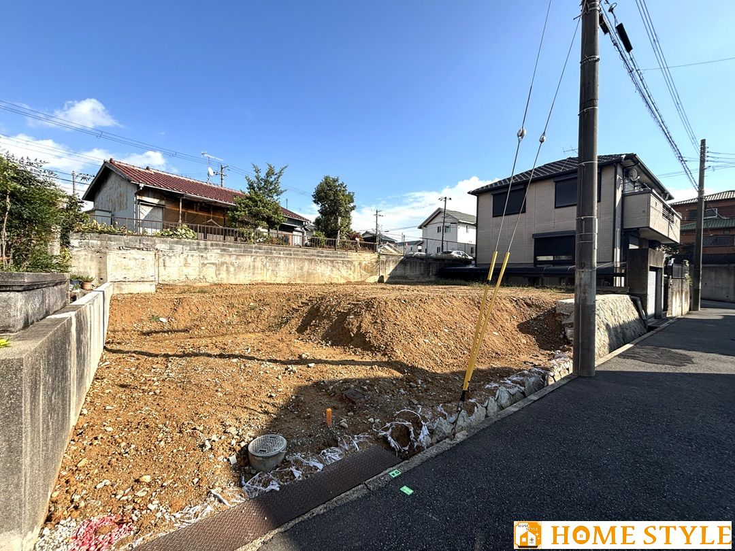
 |  |  |  |  |  |  |  |  |  | 私道負担 | 有 |  | ※下記に記載 |  |  |  |  | ㎡ |  | 地勢 |  |  | 高台

 |  |  |  |  |  |  |  |  |  | セットバック | 無 |  |  |  |  |  |  | m |  | 建築条件 |  |  | 無

 |  |  |  |  |  |  |  |  |  | 接道状況 | 種別 | 私道 |  | 位置 指定 | 有 |  | 接面 | 約15.2 |  |  | ｍ | 方向 | 西 |  | 幅員 | 約4.0 |  | ｍ

 |  |  |  |  |  |  |  |  |  |  | 種別 |  |  | 位置 指定 |  |  | 接面 |  |  |  | ｍ | 方向 |  |  | 幅員 |  |  | ｍ
 |  |  |  |  |  |  |  |  |  | （一方）
 |  |  |  |  |  |  |  |  |  |  | 種別 |  |  | 位置 指定 |  |  | 接面 |  |  |  | ｍ | 方向 |  |  | 幅員 |  |  | ｍ

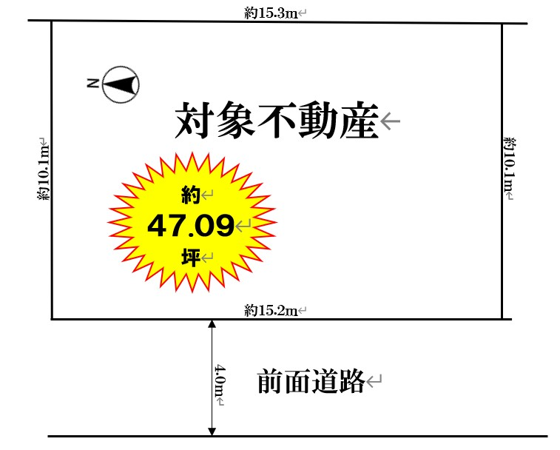
 |  |  |  |  |  |  |  |  |  | 都市計画 | 市街化区域 |  |  |  |  |  |  |  | 国土法届出 |  |  | 不要

 |  |  |  |  |  |  |  |  |  | 用途地域 | 第一種低層住居専用地域 |  |  |  |  |  |  |  | 地域地区 |  |  | 高度地区(第1種)

 |  |  |  |  |  |  |  |  |  | 建ぺい率 | 50 |  |  |  |  |  | ％ |  | 容積率 |  |  | 100 |  |  |  |  |  | ％

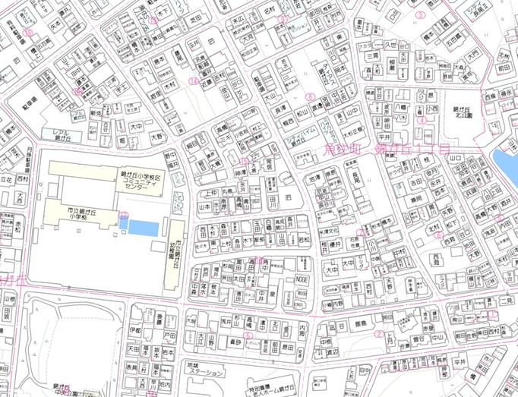
 |  |  |  |  |  |  |  |  |  | その他 法令上の 制限 | 建築基準法第22条指定区域、宅地造成等工事規制区域

 |  |  |  |  |  |  |  |  |  | 設備・条件 | 都市ガス・私営水道(共有管)・公共下水 ※飲用水について、敷地内引込管は20ｍｍですが、水道メーターは13ｍｍです。
現地

 |  |  |  |  |  |  |  |  |  | 現況 | 更地 |  |  |  |  |  |  |  | 引渡時期 |  |  | 相談 |  |  |  | （ ）

 |  |  |  |  |  |  |  |  |  | 備考 | ※①対象不動産前面道路に埋設されている関西電力の電柱に関しては移設予定。（詳細は担当者へご確認ください。) ※②司法書士は売主指定とします。 ※③公簿面積：157.59㎡ ※④別途、前面道路の持分あり

 | 株式会社ホーム・スタイル |  |  |  |  | TEL | 078-706-2000 | 取引態様 | 売主 |  |  |  |  | 担当者 |  |  | 特記事項
 |  |  |  |  |  |  |  |  |  |  |  |  |  | 谷口 健太 |  |  | 担当者連絡先：080-4560-2555 物件資料等はご依頼いただきましたら担当者よりメールにて送付しますので、左記メールアドレスにご相談ください。
 |  |  |  |  |  | FAX | 078-706-2010 | 広 告 | 広告可

 | 宅建免許 | 兵庫県知事（2）第401531号 | Email | fudousan@homestyle21.jp
 | 保証協会 | （公社）全国宅地建物取引業保証協会 | H P | https://www.homestyle21.jp/ |  |  |  | 報 酬 | 当方片手（3％）
 | 所属協会 | （一社）兵庫県宅地建物取引業協会 | 所在地 | 655-0034 | 兵庫県神戸市垂水区仲田1丁目7番27-1号

